注文書 (縦)
宅配リスト
注文者様（送り主様） | 〒 |  | 電話番号 |  | 掛け紙(上段) |  | 掛け紙(下段) | 備考 |  | 希望発送日 |  |  | 和紙礼状・メッセージカード 有 ・ 無
 | 住所 |  |  |  |  |  |  |  |  |  |  |  | ＜通信欄＞

 | お名前 |  |  |  |  |  |  |  |  | ＜業者＞

金額 | 同送元 | 送り先氏名 |  | 住所 |  | 電話番号 | 商品番号 ・ 商品名 |  | 販売単価 |  | 個数 | 金額 |  | 備考 | 累計

 |  |  |  |  |  |  |  |  |  |  |  |  |  |  | 0

 |  |  |  |  |  |  |  |  |  |  |  |  |  |  |  | 0

 |  |  |  |  |  |  |  |  |  |  |  |  |  | 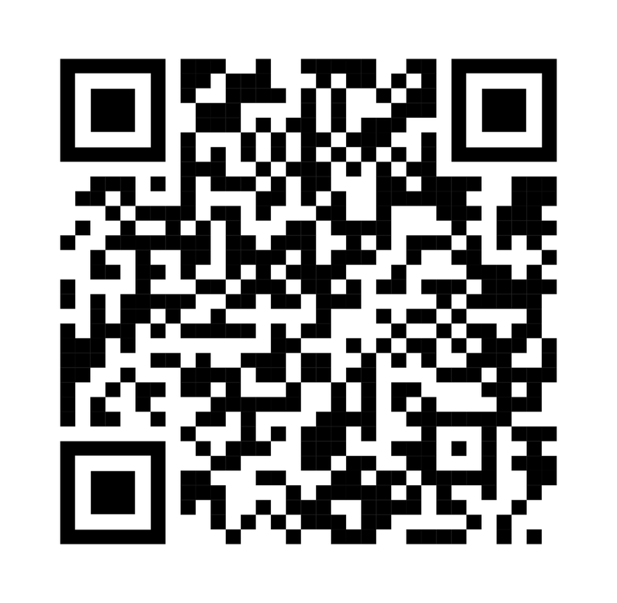
 |  |  |  |  |  |  |  |  |  |  |  |  |  | ろっかん日和

